INSCRICION
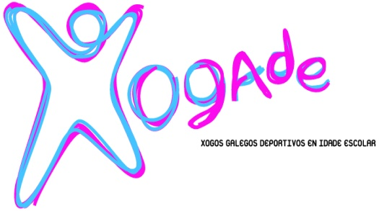
 | xxiii Duatlon Escolar cidade de santiago |  |  |  | F
 | Sábado, 18 de marzo de 2023 |  |  |  | M | BNX
 | clasificatoria provincia A Coruña |  |  |  |  | ALV
 |  |  |  |  |  | INF
FOLLA DE INSCRICIÓN (PARTICIPANTES INDIVIDUAIS) |  |  |  |  |  | CAD
(Enviar cuberto ao correo electronico fegatri@hotmail.com e deportes.coruna@xunta.gal ata o 14 de marzo ás 15:00 h, martes anterior á proba)

ENTIDADE |  |  |  |  | CONCELLO
CORREO ELECTRÓNICO |  |  |  |  | PROVINCIA
ADESTRADOR/A |  |  |  |  | MÓVIL
DELEGADO/A |  |  |  |  | MÓVIL

***Só deportistas de alta na actividade de Dúatlon Escolar no programa XOGADE provincia de A Coruña das seguintes categorías escolares e idades

 | Benxamín (2014-2015), Alevín (2012/2013), Infantil (2010-2011), Cadete (2008-2009)

Nº IDENTIFICADOR | DNI | APELIDOS | NOME | SEXO | CATEGORIA | CLUB
 |  |  |  | M/F | BX/AL/IN

